各校中考分析
学校名字 | 570+ | 565+ | 560+ | 550+ | 540+ | 530+ | 520+ | 500+ | 总平均分 | 优秀率
朝阳外国语
清华附中朝阳学校
人大附中朝阳学校 | 6 | 21 |  |  |  |  |  |  |  | 95%
陈经纶中学 |  |  | 22 |  | 174 |  |  |  | 530 | 90%
陈经纶中学分校实验学校 |  |  |  | 24 | 51 | 67 |  | 89 | 540 | 96%
八十中学 |  |  | 4 | 9 | 24 | 39 |  |  |  | 100%
和平街一中 |  |  |  |  |  |  |  |  | 546 | 86% | 重点班
东北师范大学附属中学朝阳学校 |  |  |  | 16 | 26 | 28 | 24 | 37 |  | 91%
北师大朝阳附中
北京十七中 |  |  |  |  |  |  | 东北师大2017中考情况：
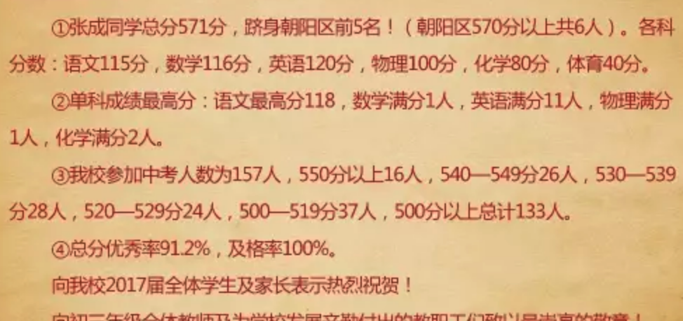
日坛中学
北工大附中
三里屯一中
中国传媒大学附属中学
八十中学枣营分校
北京市华侨城黄冈中学
贸大附中朝阳新城分校

高中录取线 | http://www.xschu.com/xiaoshengchu/28/21508.html
八十 | 547
陈经纶 | 536
日坛 | 524
工大附 | 525
五十五 | 517
汇文 | 547
人大附朝阳 | 543 |  |  |  |  |  |  | 人数/分数 | 550+ | 540-549 | 530-539
清华附 | 533 |  |  |  |  |  |  | 157 | 16 | 26 | 28
东北师大附 | 515 |  |  |  |  |  |  | 240 | 24.458598726 | 39.74522293 | 42.802547771
牛栏山一中 | 536 |  |  |  |  |  |  | 第几班 | 一班 | 二班 | 三班
交大附中 | 543 |  |  |  |  |  |  | 第几名 | 3 | 5 | 5
九十四重点班 | 534 |  |  |  |  |  |  |  | 3 | 8 | 13 | （30人）
师大附 | 556 |  |  |  |  |  |  |  | 一类 | （尴尬） | 区重点
四中 | 566
一七一 | 550
五十中学 | 530
通州潞河 | 535

寄宿生变化
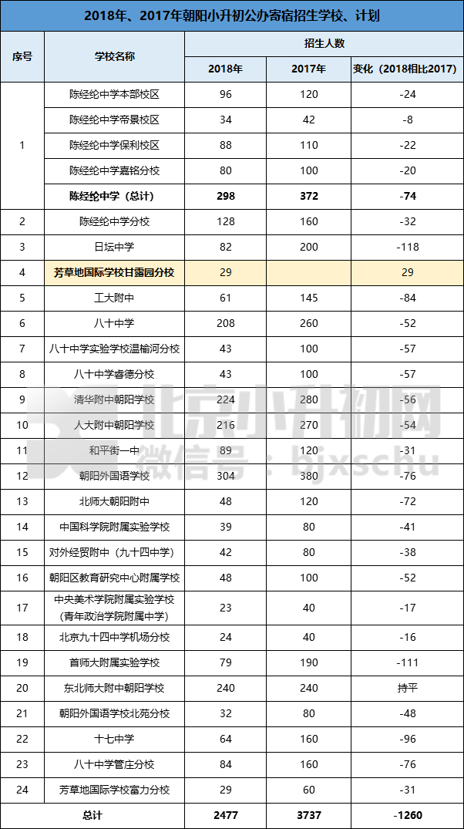
2017年朝阳区具备招收寄宿生资质的公办初中学校名单及招生计划
序号 | 学校名称 | 招生计划（人） | 备注
1 | 北京市朝阳外国语学校 | 380 | 本部校区380人
2 | 清华大学附属中学朝阳学校 | 280
3 | 北京市陈经纶中学 | 272 | 本部校区120人
 |  |  | 帝景校区42人
 |  |  | 保利校区110人
4 | 中国人民大学附属中学朝阳学校 | 270
5 | 北京市第八十中学 | 260
6 | 东北师范大学附属中学朝阳学校 | 240
7 | 北京市日坛中学 | 200 | 本部校区80人
 |  |  | 通惠校区80人
 |  |  | 甘露园校区40人
8 | 首都师范大学附属实验学校 | 190 | 本部校区70人
 |  |  | 望京西园校区120人
9 | 北京市陈经纶中学分校 | 160
10 | 北京市第十七中学 | 160 | 陶家湾校区80人
 |  |  | 赛洛城校区80人
11 | 北京市第八十中学管庄分校 | 160 | 本部校区80人
 |  |  | 常青藤校区80人
12 | 北京工业大学附属中学 | 145 | 垂杨柳校区110人
 |  |  | 首城国际校区35人
13 | 北京市和平街第一中学 | 120 | 本部校区60人
 |  |  | 北苑校区60人
14 | 北京师范大学朝阳附属中学 | 120
15 | 北京市陈经纶中学嘉铭分校 | 100 | 西校区100人
16 | 北京市朝阳区教育研究中心附属学校 | 100
17 | 第八十中学实验学校温榆河分校 | 100
18 | 北京市第八十中学睿德分校 | 100
19 | 中国科学院附属实验学校 | 80
20 | 对外经济贸易大学附属中学 | 80
21 | 北京市朝阳外国语学校北苑分校 | 80
22 | 朝阳区芳草地国际学校富力分校 | 60
23 | 北京青年政治学院附属中学 | 40
24 | 北京市第九十四中学机场分校 | 40

各高中高考
工大附 | 工大附
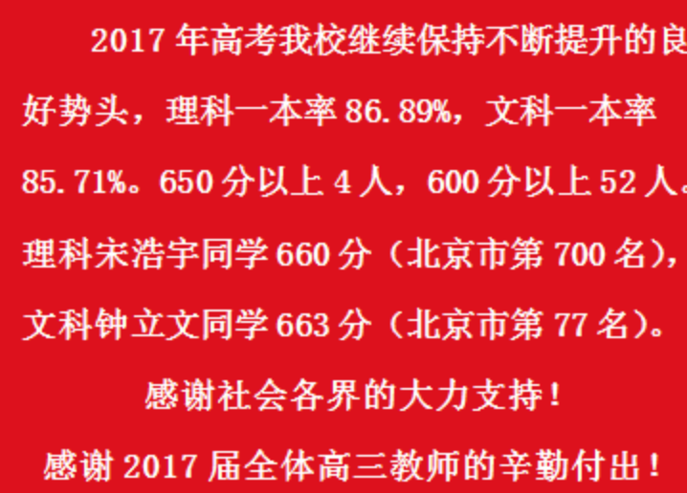

八十
 | 八十中学2017高考成绩非常突出，朝阳区理科前八名学校占5个名额，具体喜报如下;
 | 文科李楚璇同学文综268分全市第一、文科数学150分全市第一。文科和理科一本上线率均为100%， 650分以上文理38人，600分以上文理共172人，占考生总数的71.9%。朝阳区理科前八名学校占5名，分别为：毛荷娇679分，何冠德677分，彭烨子、李佳峻、何冰672分。

人大附朝阳
 | 人大附朝阳
 | 文理科高考600分以上共63人，占年级45.3%。文科一本率为91%，平均分603分。高三1班郭天华同学取得了数学150分满分的成绩。理科一本率为86%。文理科本科率均达到100%。文科实验班的平均分为622.9，理科实验班的平均分为613.4。

日坛
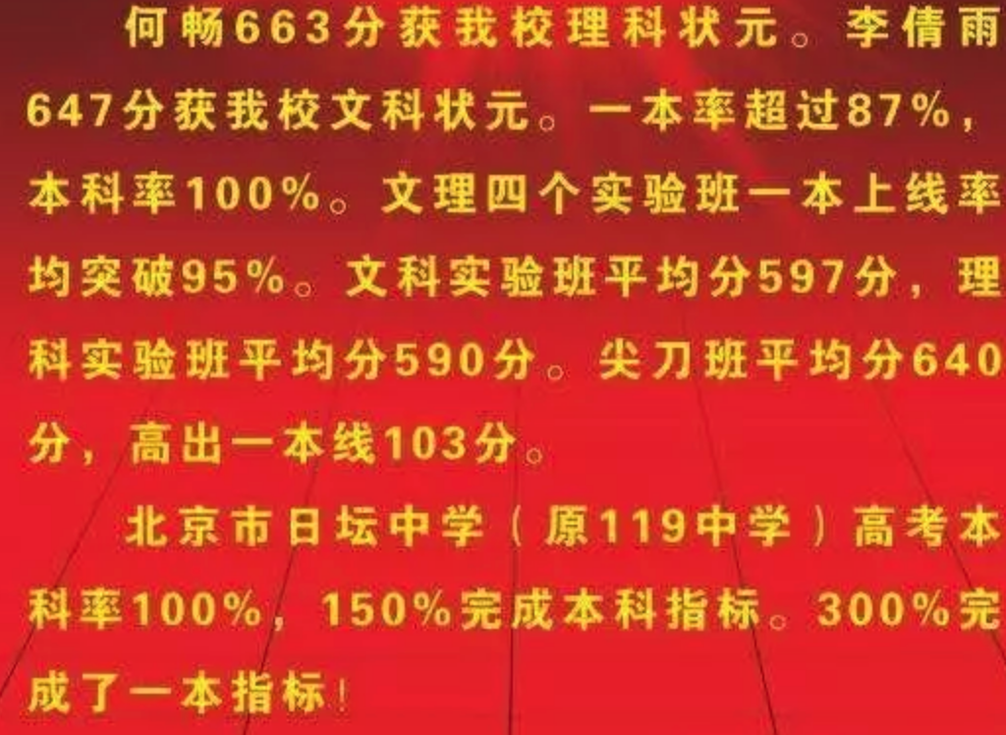

陈经纶
 | 在2017年高考中，陈经纶中学一本率达97.4%，一本上线人数位居朝阳第一名；崔佳玉、杨冬锴、王若昕位列朝阳理科前十名，张易和、李可名位列朝阳文科前十名；实验班平均分都在600以上，其中，“经纶先锋班”平均分达到654分。

清华附朝阳
 | 在2017年高考中，清华附中朝阳学校再创佳绩，本科率超过98%，650分以上学生人数创学校历史新高，具体如下：
 | 杜尚好同学以672分的高分位居理科全校第一，稳超北大、清华的录取分数线。曾培宇同学高考661分，并获得了清华大学领军人才30分加分，将以691分被清华大学录取。
 | 根据成绩排名，预计我校将连续第5年每年有3人以上的优秀学生考取北京大学、清华大学和中央美院。
 | 今年650分以上学生人数创学校历史新高。王一尧、曾培宇两位同学同以149分获得朝阳理科数学第一名，同时徐一达同学获得148分。2017年高考我校一本率超过80%，本科率超98%

朝阳外国语
 | 2017朝外学子再创高考佳绩。文科、理科总成绩双双位列朝阳区榜首，一本上线率连续十年达100%！其中文、理科650分以上27人，文、理科600分以上更是达到148人！个人方面，朝外再一次将朝阳区文科、理科“双状元”收入囊中——文科班丁雨晴同学以总分686位列全市第三、朝阳区第一；理科班张天宜同学以总分681分勇夺朝阳区第一。单科方面，丁雨晴同学语文137分，全市第1名；郭佳怡同学文科数学150分，全市第1名； 王惠美同学理科数学149分，朝阳区第1名。此外，傅舟涛同学获得清华、北大线下20分加分，另有10名同学获得北大线上加分资格

